Лист1
 |  | Магазин «Бисер, Бусинка, Страз» чешский бисер оптом, с доставкой по России http://biser-businka-strass-18.com http://okeanbusin.ru |  |  |  | опт: +7 499 157-65171 опт: +7 499 157-3151 заказ отправлять на адрес: optotdel18@yandex.ru
 |  |  |  |  |  |  |  | сумма заказа:
 |  |  |  |  |  |  |  | 0.00
Бланк-заказа: |  | Риволи, Чехия |  |  |  |  |  | 140
ФИО, организация, адрес: |  |  |  |  |  |  |  | 73
Контактный телефон:

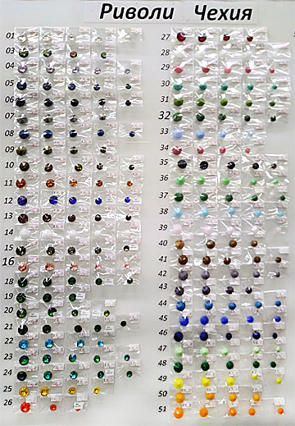
Изображение | Артикул | Цвет | Размеры | Упаковка | Цена за 1 шт./$ | Наличие | количество заказа | Стенд риволи
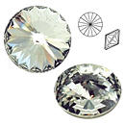 | MTBR 12001 | Crystal | Ø 12 | 1 шт. | 0.68
 | MTBR 14001
 | MTBR 16001
 | MTBR 18001 |  | Ø 18 | 1шт. | 1.16 | нет
 | MTBR 20001 |  | Ø 20 | 1 шт. | 2.04
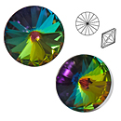 | MTBR 12003 | Crystal Vitrail
 | MTBR 14003
 | MTBR 16003
 | MTBR 18003 |  | Ø 18 | 1 шт. | 1.49 | нет
 | MTBR 20003 |  | Ø 20 | 1 шт. | 2.31 | нет
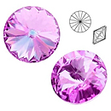 | MTBR 12004 | Crystal Vitrail Light | Ø 12 | 1 шт. | 0.75 | нет
 | MTBR 14004
 | MTBR 16004 |  | Ø 16 | 1 шт. | 1.16
 | MTBR 18004
 | MTBR 20004 |  | Ø 20 | 1 шт. | 2.31
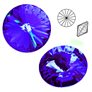 | MTBR 12005 | Crystal Heliotrope | Ø 12 | 1 шт. | 0.75 | нет
 | MTBR 14005
 | MTBR 16005 |  | Ø 16 | 1 шт. | 1.16 | нет
 | MTBR 18005
 | MTBR 20005
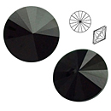 | MTBR 12006 | Jet | Ø 12 | 1 шт. | 0.68
 | MTBR 14006
 | MTBR 16006 |  | Ø 16 | 1 шт. | 1.02
 | MTBR 18006 |  | Ø 18 | 1 шт. | 1.16
 | MTBR 20006 |  | Ø 20 | 1 шт. | 2.04
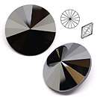 | MTBR 12007 | Jet Hematit
 | MTBR 14007
 | MTBR 16007 |  | Ø 16 | 1 шт. | 1.22
 | MTBR 18007 |  | Ø 18 | 1 шт. | 1.63
 | MTBR 20007 |  | Ø 20 | 1 шт. | 2.64
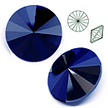 | MTBR 12008 | Jet Azuro | Ø 12 | 1 шт. | 0.75
 | MTBR 14008
 | MTBR 16008 |  | Ø 16 | 1 шт. | 1.22
 | MTBR 18008 |  | Ø 18 | 1 шт. | 1.63
 | MTBR 20008 |  | Ø 20 | 1 шт. | 2.64
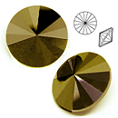 | MTBR 12009 | Jet Brown Flare
 | MTBR 14009
 | MTBR 16009 |  | Ø 16 | 1 шт. | 1.22
 | MTBR 18009 |  | Ø 18 | 1 шт. | 1.63
 | MTBR 20009 |  | Ø 20 | 1 шт. | 2.64
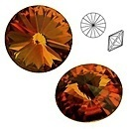 | MTBR 12010 | Topaz Vitrail | Ø 12 | 1 шт. | 0.75
 | MTBR 14010 |  | Ø 14 | 1 шт. | 1.02
 | MTBR 16010 |  | Ø 16 | 1 шт. | 1.22
 | MTBR 18010
 | MTBR 20010 |  | Ø 20 | 1 шт. | 2.44
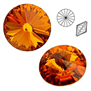 | MTBR 12011 | Topaz | Ø 12 | 1 шт. | 0.68
 | MTBR 14011 |  | Ø 14 | 1 шт. | 0.95
 | MTBR 16011 |  | Ø 16 | 1 шт. | 1.09
 | MTBR 18011 |  | Ø 18 | 1 шт. | 1.49
 | MTBR 20011 |  | Ø 20 | 1 шт. | 2.04
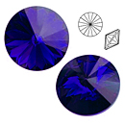 | MTBR 12012 | Sapphire
 | MTBR 14012
 | MTBR 16012 |  | Ø 16 | 1 шт. | 1.09 | нет
 | MTBR 18012 |  | Ø 18 | 1 шт. | 1.49
 | MTBR 20012 |  | Ø 20 | 1 шт. | 2.04
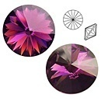 | MTBR 12013 | Amethyst | Ø 12 | 1 шт. | 0.68 | нет
 | MTBR 14013 |  | Ø 14 | 1 шт. | 0.95 | нет
 | MTBR 16013 |  | Ø 16 | 1 шт. | 1.09 | нет
 | MTBR 18013 |  | Ø 18 | 1 шт. | 1.49
 | MTBR 20013 |  | Ø 20 | 1 шт. | 2.04
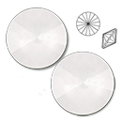 | MTBR 12014 | Alabastr | Ø 12 | 1 шт. | 0.68
 | MTBR 14014
 | MTBR 16014 |  | Ø 16 | 1 шт. | 1.09
 | MTBR 18014 |  | Ø 18 | 1 шт. | 1.49
 | MTBR 20014 |  | Ø 20 | 1 шт. | 2.31
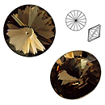 | MTBR 12015 | Black Diamond
 | MTBR 14015 |  | Ø 14 | 1 шт. | 1.02 | нет
 | MTBR 16015 |  | Ø 16 | 1 шт. | 1.09
 | MTBR 18015 |  | Ø 18 | 1 шт. | 1.49
 | MTBR 20015 |  | Ø 20 | 1 шт. | 2.04
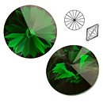 | MTBR 12018 | Chrysolite | Ø 12 | 1 шт. | 0.68 | нет
 | MTBR 14018
 | MTBR 16018 |  | Ø 16 | 1 шт. | 1.09 | нет
 | MTBR 18018 |  | Ø 18 | 1 шт. | 1.49
 | MTBR 20018 |  | Ø 20 | 1 шт. | 2.04
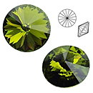 | MTBR 12020 | Olivine
 | MTBR 14020
 | MTBR 16020
 | MTBR 18020 |  | Ø 18 | 1 шт. | 1.49 | нет
 | MTBR 20020 |  | Ø 20 | 1 шт. | 2.04
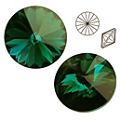 | MTBR 12021 | Emerald | Ø 12 | 1 шт. | 0.68
 | MTBR 14021 |  | Ø 14 | 1 шт. | 1.02
 | MTBR 16021 |  | Ø 16 | 1 шт. | 1.09
 | MTBR 18021 |  | Ø 18 | 1 шт. | 1.49
 | MTBR 20021 |  | Ø 20 | 1 шт. | 2.04
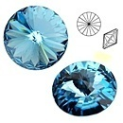 | MTBR 12022 | Aquamarine | Ø 12 | 1 шт. | 0.68
 | MTBR 14022
 | MTBR 16022 |  | Ø 16 | 1 шт. | 1.09
 | MTBR 18022 |  | Ø 18 | 1 шт. | 1.49
 | MTBR 20022 |  | Ø 20 | 1 шт. | 2.04
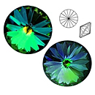 | MTBR 12023 | Zircon Vitrail | Ø 12 | 1 шт. | 0.95 | нет
 | MTBR 14023 |  | Ø 14 | 1 шт. | 1.36 | нет
 | MTBR 16023 |  | Ø 16 | 1 шт. | 1.49 | нет
 | MTBR 18023 |  | Ø 18 | 1 шт. | 2.04
 | MTBR 20023 |  | Ø 20 | 1 шт. | 2.99 | нет
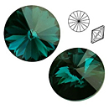 | MTBR 12024 | Zircon | Ø 12 | 1 шт. | 0.81
 | MTBR 14024
 | MTBR 16024 |  | Ø 16 | 1 шт. | 1.49
 | MTBR 18024 |  | Ø 18 | 1 шт. | 2.04
 | MTBR 20024 |  | Ø 20 | 1 шт. | 2.64
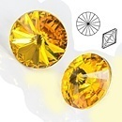 | MTBR 12025 | Amber
 | MTBR 14025 |  | Ø 14 | 1 шт. | 1.09 | нет
 | MTBR 16025 |  | Ø 16 | 1 шт. | 1.22
 | MTBR 18025 |  | Ø 18 | 1 шт. | 1.63
 | MTBR 20025 |  | Ø 20 | 1 шт. | 2.31
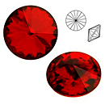 | MTBR 12027 | Ruby
 | MTBR 14027
 | MTBR 16027 |  | Ø 16 | 1 шт. | 1.22 | нет
 | MTBR 18027 |  | Ø 18 | 1 шт. | 1.63 | нет
 | MTBR 20027 |  | Ø 20 | 1 шт. | 2.31
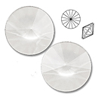 | MTBR 12028 | White Pearl | Ø 12 | 1 шт. | 0.81
 | MTBR 14028 |  | Ø 14 | 1 шт. | 1.16
 | MTBR 16028 |  | Ø 16 | 1 шт. | 1.49
 | MTBR 18028 |  | Ø 18 | 1 шт. | 1.63
 | MTBR 20028 |  | Ø 20 | 1 шт. | 2.64
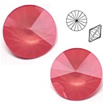 | MTBR 12029 | Pink Opal | Ø 12 | 1 шт. | 0.81
 | MTBR 14029
 | MTBR 16029 |  | Ø 16 | 1 шт. | 1.22
 | MTBR 18029 |  | Ø 18 | 1 шт. | 1.63
 | MTBR 20029 |  | Ø 20 | 1 шт. | 2.31
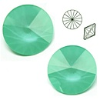 | MTBR 12030 | Turquoise Green | Ø 12 | 1 шт. | 0.68
 | MTBR 14030 |  | Ø 14 | 1 шт. | 1.02
 | MTBR 16030 |  | Ø 16 | 1 шт. | 1.09
 | MTBR 18030 |  | Ø 18 | 1 шт. | 1.49
 | MTBR 20030 |  | Ø 20 | 1 шт. | 2.31
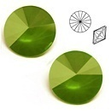 | MTBR 12031 | Opaque Green | Ø 12 | 1 шт. | 0.68
 | MTBR 14031 |  | Ø 14 | 1 шт. | 1.02
 | MTBR 16031 |  | Ø 16 | 1 шт. | 1.09
 | MTBR 18031 |  | Ø 18 | 1 шт. | 1.49
 | MTBR 20031 |  | Ø 20 | 1 шт. | 2.31
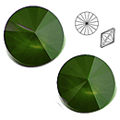 | MTBR 12032 | Green Pearl | Ø 12 | 1 шт. | 0.81
 | MTBR 14032 |  | Ø 14 | 1 шт. | 1.16
 | MTBR 16032 |  | Ø 16 | 1 шт. | 1.49
 | MTBR 18032 |  | Ø 18 | 1 шт. | 1.63
 | MTBR 20032 |  | Ø 20 | 1 шт. | 2.64
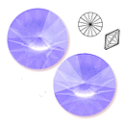 | MTBR 12033 | Blue Pearl | Ø 12 | 1 шт. | 0.81 | нет
 | MTBR 14033 |  | Ø 14 | 1 шт. | 1.16
 | MTBR 16033
 | MTBR 18033 |  | Ø 18 | 1 шт. | 1.63
 | MTBR 20033 |  | Ø 20 | 1 шт. | 2.44
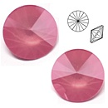 | MTBR 12034 | Pink Pearl | Ø 12 | 1 шт. | 0.81
 | MTBR 14034 |  | Ø 14 | 1 шт. | 1.16
 | MTBR 16034 |  | Ø 16 | 1 шт. | 1.49
 | MTBR 18034
 | MTBR 20034 |  | Ø 20 | 1 шт. | 2.44
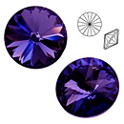 | MTBR 12035 | Tanzanite | Ø 12 | 1 шт. | 0.81 | нет
 | MTBR 14035 |  | Ø 14 | 1 шт. | 1.09 | нет
 | MTBR 16035 |  | Ø 16 | 1 шт. | 1.22
 | MTBR 18035 |  | Ø 18 | 1 шт. | 1.63
 | MTBR 20035 |  | Ø 20 | 1 шт. | 2.31 | нет
 | MTBR 12036 | Green Alabaster | Ø 12 | 1 шт. | 0.68
 | MTBR 14036 |  | Ø 14 | 1 шт. | 1.02
 | MTBR 16036 |  | Ø 16 | 1 шт. | 1.09
 | MTBR 18036 |  | Ø 18 | 1 шт. | 1.49
 | MTBR 20036 |  | Ø 20 | 1 шт. | 2.31
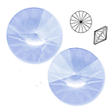 | MTBR 12038 | Aqua Alabaster | Ø 12 | 1 шт. | 0.68
 | MTBR 14038 |  | Ø 14 | 1 шт. | 1.02
 | MTBR 16038 |  | Ø 16 | 1 шт. | 1.09
 | MTBR 18038 |  | Ø 18 | 1 шт. | 1.49
 | MTBR 20038 |  | Ø 20 | 1 шт. | 2.31
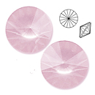 | MTBR 12039 | Light Pink Alabaster | Ø 12 | 1 шт. | 0.68
 | MTBR 14039 |  |  |  | 0.00
 | MTBR 16039 |  | Ø 16 | 1 шт. | 1.09
 | MTBR 18039 |  | Ø 18 | 1 шт. | 1.49
 | MTBR 20039 |  | Ø 20 | 1 шт. | 2.31
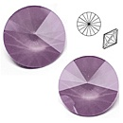 | MTBR 12042 | Violet | Ø 12 | 1 шт. | 0.81
 | MTBR 14042 |  | Ø 14 | 1 шт. | 1.16
 | MTBR 16042 |  | Ø 16 | 1 шт. | 1.49
 | MTBR 18042 |  | Ø 18 | 1 шт. | 2.04
 | MTBR 20042 |  | Ø 20 | 1 шт. | 2.99
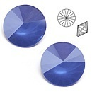 | MTBR 12044 | Opaque Sky Blue | Ø 12 | 1 шт. | 0.68
 | MTBR 14044 |  | Ø 14 | 1 шт. | 1.02
 | MTBR 16044 |  |  |  | 0.00
 | MTBR 18044 |  | Ø 18 | 1 шт. | 1.49
 | MTBR 20044 |  | Ø 20 | 1 шт. | 2.31
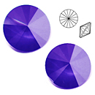 | MTBR 12045 | Capri Blue | Ø 12 | 1 шт. | 0.68
 | MTBR 14045 |  | Ø 14 | 1 шт. | 1.02
 | MTBR 16045 |  | Ø 16 | 1 шт. | 1.09
 | MTBR 18045 |  | Ø 18 | 1 шт. | 1.49
 | MTBR 20045 |  | Ø 20 | 1 шт. | 2.31
 | MTBR 12047 | Light Mint | Ø 12 | 1 шт. | 0.68
 | MTBR 14047 |  |  |  | 0.00
 | MTBR 16047 |  | Ø 16 | 1 шт. | 1.09
 | MTBR 18047 |  |  |  | 0.00
 | MTBR 20047 |  | Ø 20 | 1 шт. | 2.31
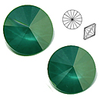 | MTBR 12048 | Dark Green Alabaster | Ø 12 | 1 шт. | 0.81
 | MTBR 14048 |  | Ø 14 | 1 шт. | 1.16
 | MTBR 16048 |  | Ø 16 | 1 шт. | 1.49
 | MTBR 18048 |  | Ø 18 | 1 шт. | 1.63
 | MTBR 20048 |  | Ø 20 | 1 шт. | 2.44
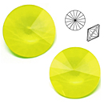 | MTBR 12049 | Light Opaque Yellow
 | MTBR 14049
 | MTBR 16049 |  | Ø 16 | 1 шт. | 1.22
 | MTBR 18049
 | MTBR 20049 |  | Ø 20 | 1 шт. | 2.44
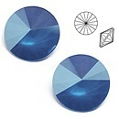 | MTBR 12055 | Turquoise Blue | Ø 12 | 1 шт. | 0.68 | нет
 | MTBR 14055
 | MTBR 16055
 | MTBR 18055
 | MTBR 20055

сумма заказа: |  |  |  |  |  |  | 0.00

